PreProzessor
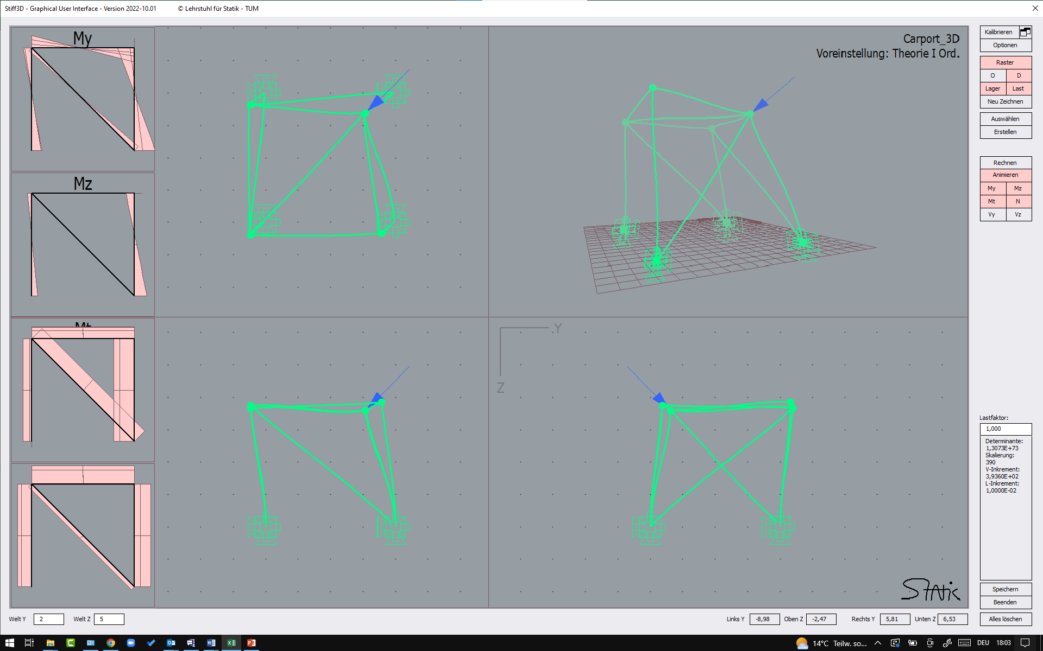
Version Oktober 2022

System
 |  |  | Geometrie |  |  |  |  |  |  | Querschnitt / Material |  |  |  |  |  | konstante Linienlasten |  |  |  |  |  | Tragwerkslasten
 | Knotennummer |  | Länge | Richtungscosinus |  |  | lokale y-Achse |  |  | Steifigkeiten |  |  |  |  |  | lokal |  |  | global |  |  | ständig | veränderlich |  | Windrichtung |  | Kraft- | Dichte
Element | a | b | L | cos_x | cos_y | cos_z | e2_x | e2_y | e2_z | EIy | EIz | EA | GIt | GE | Theorie | qx | qy | qz | qx | qy | qz | Eigengewicht | Schnee | Wind | x | y | q | Ziel-L | proj-L
1 | 1 | 2 | 3 | 1 | 0 | 0 | 0 | 1 | 0 | 1.00E+03 | 1.00E+03 | 1.00E+03 | 1.00E+03 | 2b | 1 | 0 | 0 | 0 | 0 | 0 | 0 | 0 | 0 | 0 | 0 | 0 | 0 | -1 | FALSE
2 | 1 | 3 | 4 | 0 | 1 | 0 | -1 | 0 | 0 | 1.00E+03 | 1.00E+03 | 1.00E+03 | 1.00E+03 | 2b | 0 | 0 | 0 | 0 | 0 | 0 | 0 | 0 | 0 | 0 | 0 | 0 | 0 | -5 | FALSE
3 | 1 | 4 | 5 | 0 | 0 | 1 | 0 | 1 | 0 | 1.00E+03 | 1.00E+03 | 1.00E+03 | 1.00E+03 | 2b | 0 | 0 | 0 | 0 | 0 | 0 | 0 | 0 | 0 | 0 | 0 | 0 | 0 | -5 | FALSE
4 | 1 | 5 | 7.0710678119 | 0.42426406871 | 0.56568542495 | 0.70710678119 | -0.8 | 0.6 | 0 | 1.00E+03 | 1.00E+03 | 1.00E+03 | 1.00E+03 | 2b | 0 | 0 | 0 | 0 | 0 | 0 | 0 | 0 | 0 | 0 | 0 | 0 | 0 | -8.6602540378 | FALSE
5
6
7
8
9
10
11
12
Grundelement
1
2a
2b
3
13
14
15
16
17
18
19
20
21
22
23
24
25
26
27
28
29
30
31
32
33
34
35
36
37
38
39
40

